Аркуш1
Додаток написаний російською мовою
Preconditions:
Посилання https://js-55fbfg.stackblitz.io/ відкрито в браузері
Actual result:

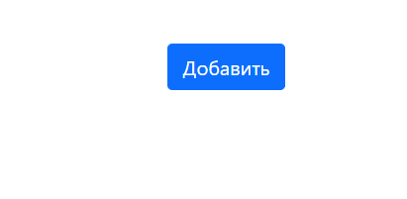

Expected result:

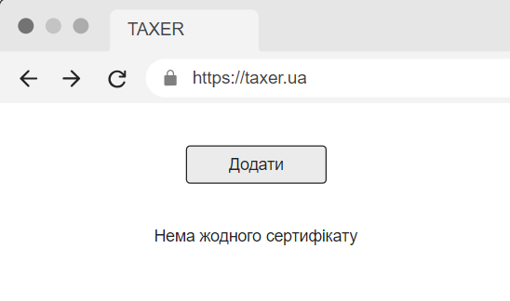

Сертифікати додаються не за тим полем
Description:
На панелі інформації замість поля Common Name відображається поле SubjectCN, і це ж стосується таблиці завантажених сертифікатів
Preconditions:
1. Посилання https://js-55fbfg.stackblitz.io/ відкрито в браузері
2. Завантажений хоча б один сертифікат
Steps to reproduce:
Вибрати один з попередньо завантажених сертифікатів
Actual result:
Зараз в панелі і в табличці відображається поле SubjectCN



Expected result:
Повинно відображатись поле Common Name

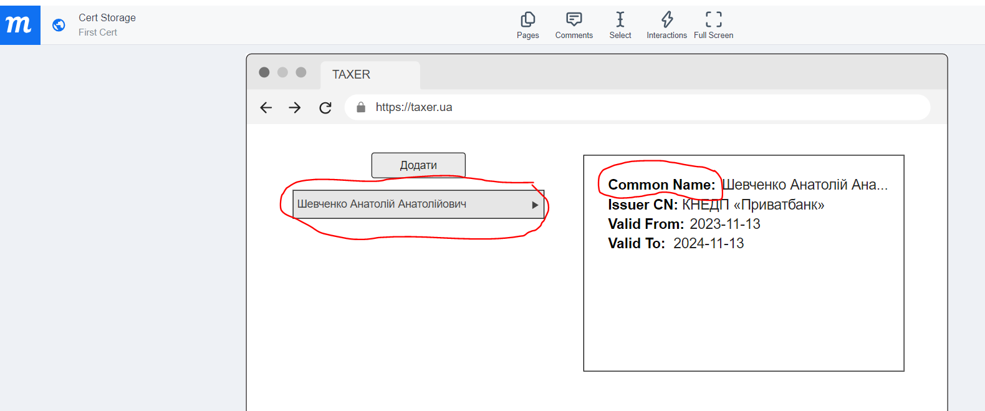

Кнопка "Додати" розташована знизу, а не зверху, і має не такий дизайн

Preconditions:
1. Посилання https://js-55fbfg.stackblitz.io/ відкрито в браузері
2. Завантажений хоча б один сертифікат
Actual result:
Кнопка "Додати" розташована знизу і має синій колір



Expected result:
Кнопка "Додати" має бути зверху і білого кольору

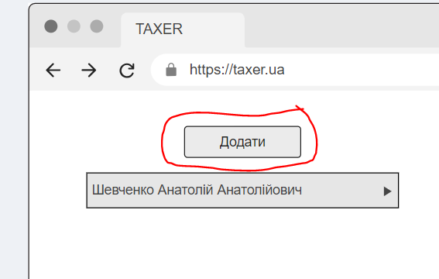

Відсутня кнопка вибору сертифіката через стандартний діалог

Preconditions:
Посилання https://js-55fbfg.stackblitz.io/ відкрито в браузері

Steps to reproduce:
Натиснути кнопку "Добавить"

Actual result:
Можна додати сертифікат тільки перетаскуванням, а кнопка додати через стандартний діалог відсутня


Expected result:
Повинна бути можливість вибору сертифіката через стандартний діалог
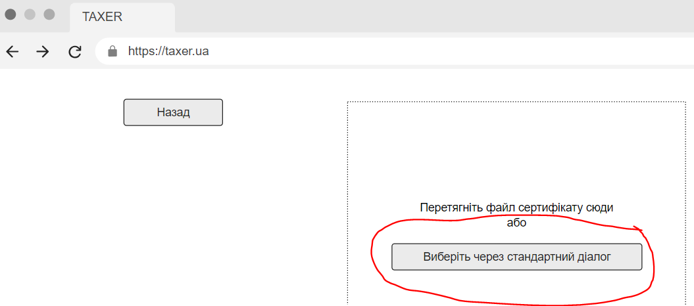

Кнопка "Добавить" не працює

Preconditions:
Посилання https://js-55fbfg.stackblitz.io/ відкрито в браузері

Steps to reproduce:
Натиснути кнопку "Добавить"

Actual result:
Новий сертифікат не з'являється:

Expected result:

